Sheet1
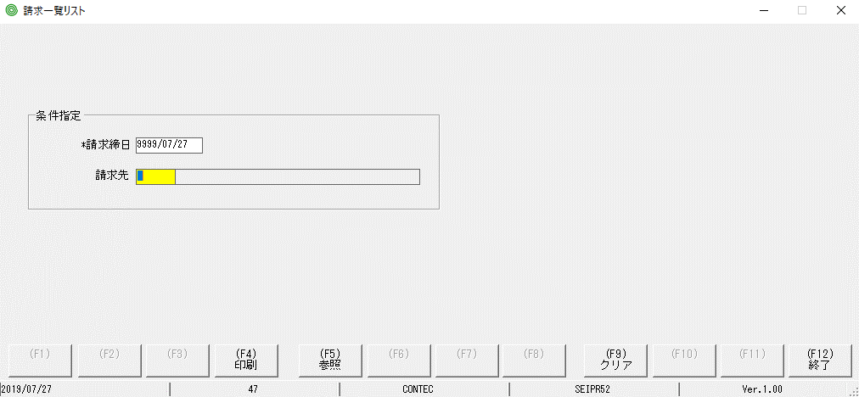

Lỗi: ko tồn tại check lỗi khi nhập năm ko đúng

Sheet2
問題１
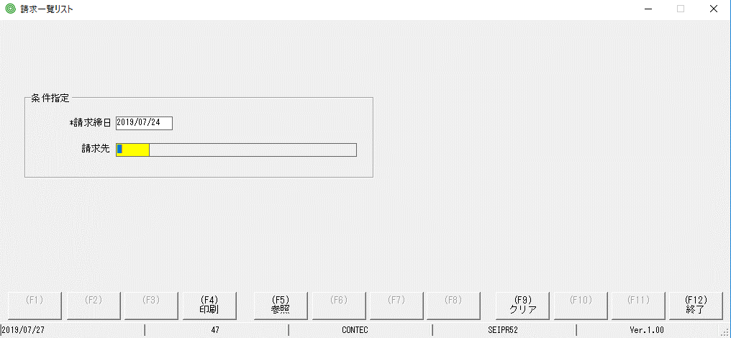

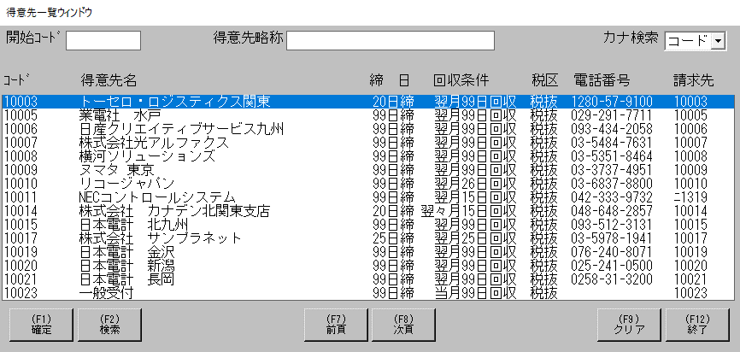

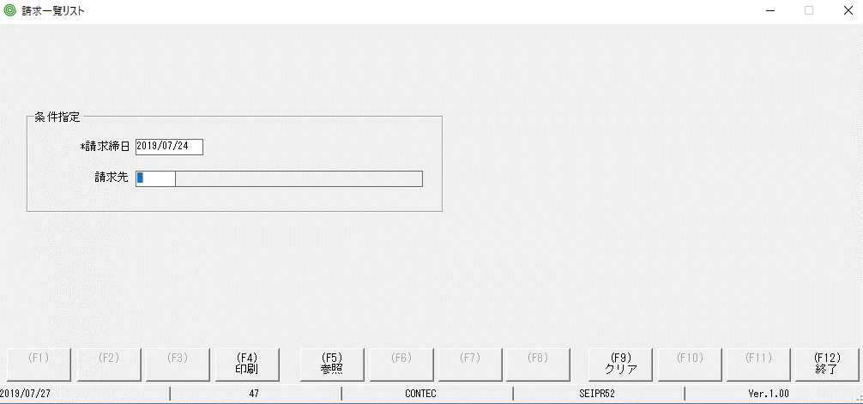

focus màu vàng đã bị mất so với MH hiển thị ban đầu

問題２
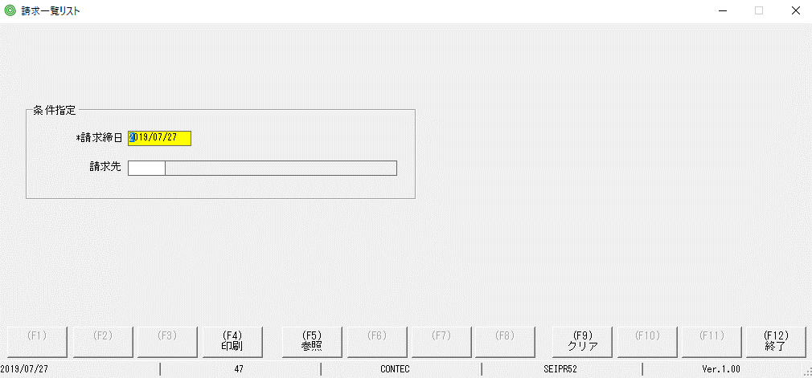

lỗi: textbox chỗ này ko nhập được

Sheet3
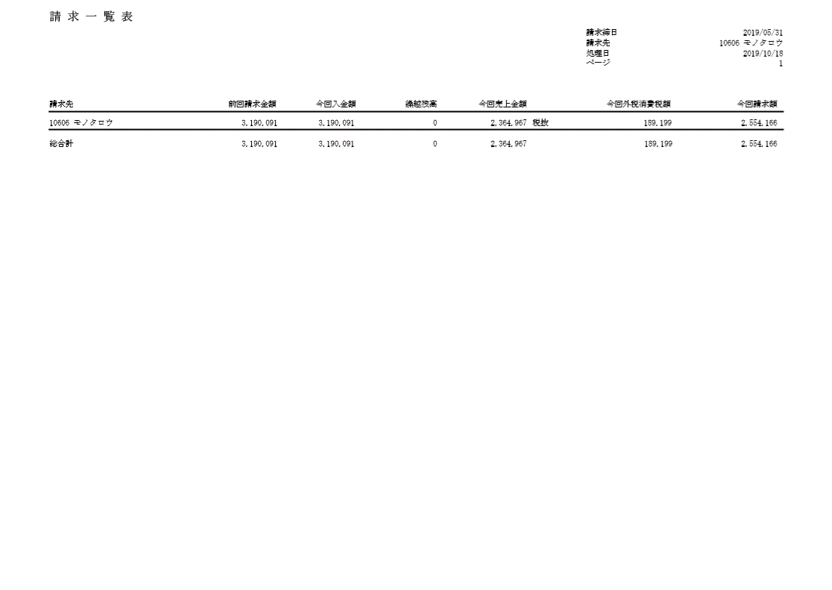
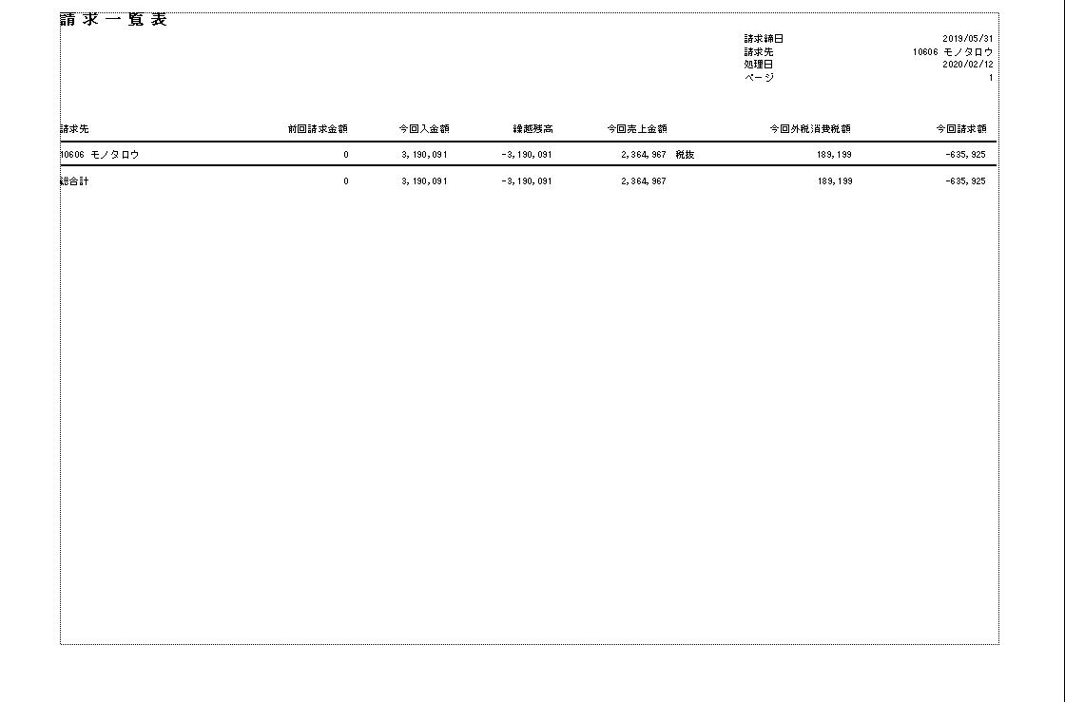
PjWEB→品質管理→ロット１４→請求一覧リスト | 実行しているプログラムの出力ドキュメント

